ページ遷移
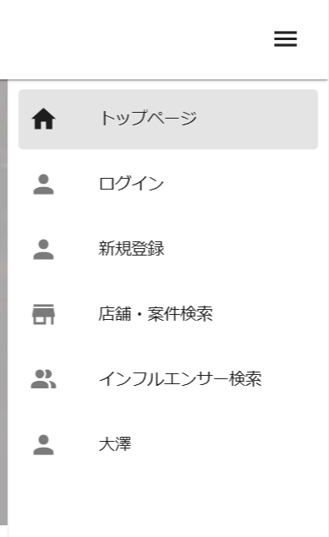
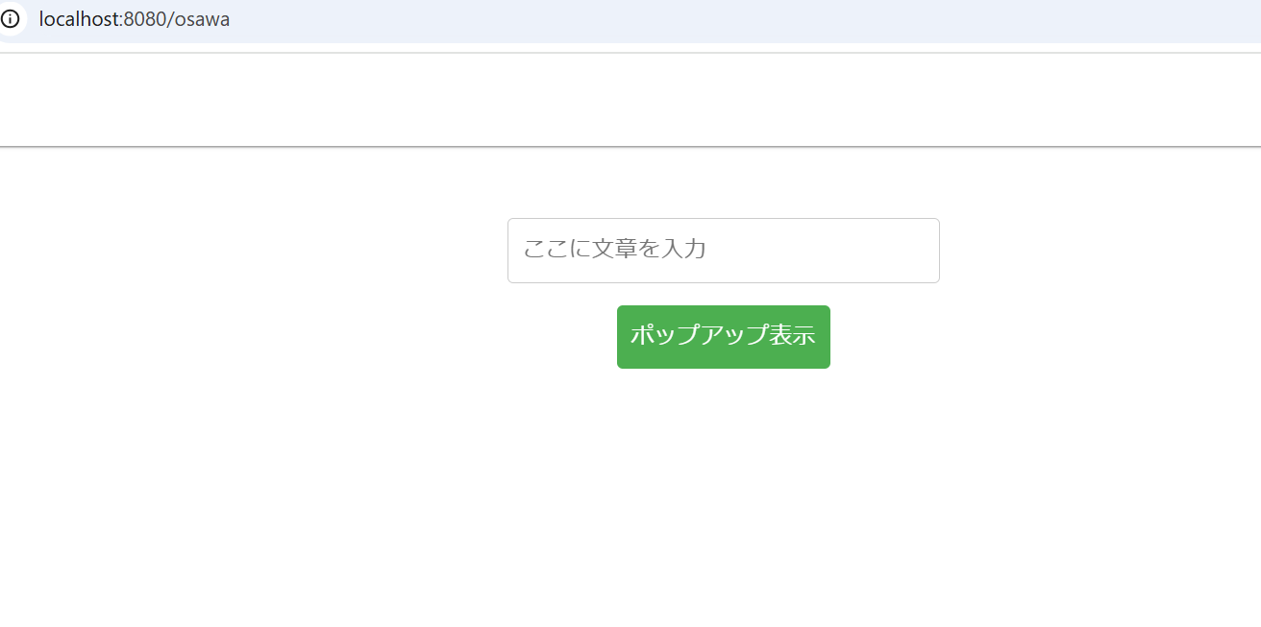
ヘッダーメニュー クリックで自身で作成した画面に追加 | osawaページに遷移

テキスト入力
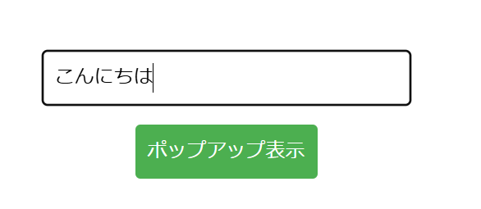
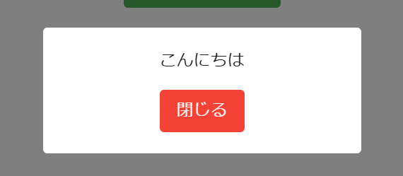
テキストボックスにテキストを入力 ポップアップを表示をクリック | 入力した内容がポップアップに表示

